記入要領
ﾍﾟｰｼﾞが複数枚ある場合に記入
請 求 書 |  |  |  |  |  |  |  |  |  |  |  |  |  |  |  |  |  | ﾍﾟｰｼﾞ№

 | 大阪装置建設株式会社 |  |  |  |  |  | 御中 |  |  |  |  |  |  |  | 〒

税率が10％の場合は空白、
軽減税率の場合は「※」
非課税の場合は「非」
不課税の場合は「不」を記入してください。
適格請求書発行事業者の方は
必ず登録番号を記入してください。
請求年月日 |  |  |  |  |  |  |  |  |  |  |  |  |  |  | 住所
2023 |  | 年 | 10 | 月 | 31 | 日 |  |  |  |  |  |  |  |  |  |  |  |  | 消費税計算
 |  |  |  |  |  |  |  |  |  |  |  |  |  |  | 社名 |  |  |  | 切り上げ

消費税の計算方法を
「四捨五入」「切り上げ」「切り捨て」
より選んでください。
（注意） |  |  |  |  |  |  |  |  |  |  |  |  |  |  | TEL
1.太枠内記入のこと |  |  |  |  |  |  |  |  |  |  |  |  |  |  | 登録番号 | T
2.「※」は軽減税率、「非」は非課税、「不」は不課税

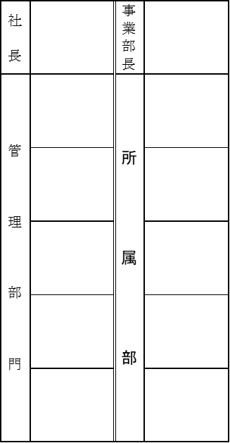
請 求 内 容 |  |  |  |  |  |  |  | 税率 | 数 量 | 単 価 | 税 抜 金 額 | 工事番号 |  | 金 額 |  |  | 科目ｺｰﾄﾞ
配管材料 |  |  |  |  |  |  |  |  | 1 | 100,000 | 100,000
食品 |  |  |  |  |  |  |  | ※ | 2 | 30 | 60
大阪装置建設 記入欄
 |  |  |  |  |  |  |  |  |  |  | 0
 |  |  |  |  |  |  |  |  |  |  | 0
請求書に記載できる請求内容は15件
までです。それを超える場合は複数
の請求書に分けて下さい。
出来るだけ一般的な名称で記入して下さい。
 |  |  |  |  |  |  |  |  |  |  | 0
 |  |  |  |  |  |  |  |  |  |  | 0
 |  |  |  |  |  |  |  |  |  |  | 0
 |  |  |  |  |  |  |  |  |  |  | 0
 |  |  |  |  |  |  |  |  |  |  | 0
 |  |  |  |  |  |  |  |  |  |  | 0
 |  |  |  |  |  |  |  |  |  |  | 0
 |  |  |  |  |  |  |  |  |  |  | 0
 |  |  |  |  |  |  |  |  |  |  | 0
 |  |  |  |  |  |  |  |  |  |  | 0
 |  |  |  |  |  |  |  |  |  |  | 0

税抜金額、消費税額、ご請求金額は
自動で入力されます。
税抜金額 |  |  |  |  |  |  |  |  |  | 消費税額 |  |  | ご請求金額 | ¥110,065
10％ |  |  |  |  | 100,000 |  |  |  |  | 10％ | 10,000
8％ |  |  |  |  | 60 |  |  |  |  | 8％ | 5
非・不課税 |  |  |  |  | 0

